关系图
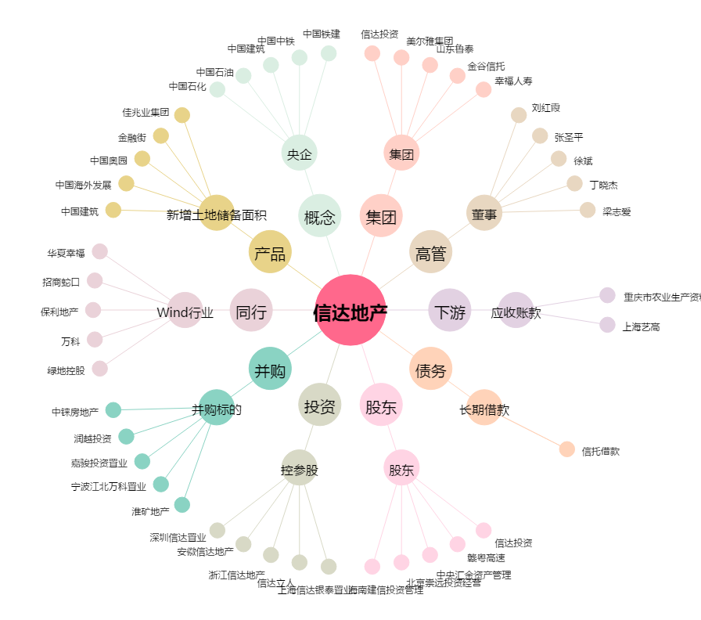
信达地产[600657.SH] - 关系概览图

